ReadMe TAP P.3
โปรแกรมวิเคราะห์ผลการประเมินคุณภาพการศึกษาขั้นพื้นฐานระดับชาติ (National Test : NT)
(Testing Analyze Program : TAP)
ชั้นประถมศึกษาปีที่ 3 ปีการศึกษา 2560

 |  |  | โรงเรียน |  | บ้านทุ่งยาว
 |  |  | สำนักงานเขตพื้นที่การศึกษาประถมศึกษา |  | เชียงราย เขต 2
 |  |  | รหัสโรงเรียน (รหัส NT) |  | 1057120512
 |  |  | อำเภอ |  | เวียงป่าเป้า
 |  |  | จังหวัด |  | เชียงราย

*** ใช้ฟอนต์ TH Sarabun NEW เท่านั้น เพราะจะทำให้การแสดงผลทางจอภาพถูกต้องสมบูรณ์ (ไม่ล้นหน้า/ไม่ทับซ้อนกัน) ***

พัฒนาโดย ศน.สุวิทย์ บั้งเงิน ศึกษานิเทศก์ สพป.เชียงราย เขต 2 Tel : 089-9984328
e-Mail : swbangngirn@esdc.go.th |  |  |  | Facebook : Suwit Bangngirn |  | LineID : suwit_bangngirn

โปรแกรมวิเคราะห์ผลการประเมินคุณภาพการศึกษาขั้นพื้นฐาน
ชั้นประถมศึกษาปีที่ 3 ปีการศึกษา 2560
สำนักงานเขตพื้นที่การศึกษาประถมศึกษาเชียงราย เขต 2

วัตถุประสงค์ |  | เพื่อช่วยในการวิเคราะห์ผลการประเมินคุณภาพการศึกษาการศึกษาขั้นพื้นฐาน ระดับชั้นประถมศึกษาปีที่ 3 เป็นรายชั้นและรายบุคคล ในรูปของกราฟหรือแผนภูมิ แล้วนำผลไปใช้เพื่อการปรับปรุงคุณภาพผู้เรียน ตลอดทั้งคุณภาพการสอนของครู

รายละเอียด |  | ประกอบด้วยชีท (Sheet) จำนวน 8 ชีท ดังนี้

 | Read_Me TAP P.3 |  | เป็นคำอธิบายวัตถุประสงค์และขั้นตอนการใช้โปรแกรม

 | Data_School |  | แสดงการรายงานผลการประเมินคุณภาพของแต่ละโรงเรียน

 | Link1 |  | เชื่อมโยงมาจากชีท ข้อมูลโรงเรียน (Data_School) เพื่อแสดงและพิมพ์เป็นข้อมูลเอกสาร

 | G_Class |  | เป็นกราฟแสดงผลการประเมินผลฯ แยกตามกลุ่มสาระการเรียนรู้ แสดงจำนวนนักเรียนในระดับ "ปรับปรุง" "พอใช้" "ดี" และ "ดีมาก" และเปรียบเทียบระดับเขตพื้นที่ฯ

 | Data_Individual |  | คัดลอกจากไฟล์รายงานผลการประเมินคุณภาพของนักเรียนรายบุคคล

 | Link2 |  | เชื่อมโยงมาจากชีทข้อมูลนักเรียนรายบุคคล (Data_Individual) เพื่อแสดงข้อมูลและพิมพ์เป็นเอกสาร

 | G_N1-30 |  | เป็นกราฟแสดงผลการประเมินคุณภาพนักเรียนรายบุคคล ตั้งแต่เลขที่ 1-30

 | G_N31-60 |  | เป็นกราฟแสดงผลการประเมินคุณภาพนักเรียนรายบุคคล ตั้งแต่เลขที่ 31-60

 |  |  |  |  |  |  | ขั้นตอน/วิธีใช้...

ขั้นตอน/วิธีใช้ |  | 1. | คัดลอก คะแนนผลการทดสอบข้อสอบมาตรฐานกลาง ของโรงเรียน (เฉพาะบางช่วง : ตามตัวอย่าง) โดย คะแนนโรงเรียน (ห้องเรียน) มาวางในชีท Data_School และ คะแนนรายบุคคล วางในชีท Data_Individual

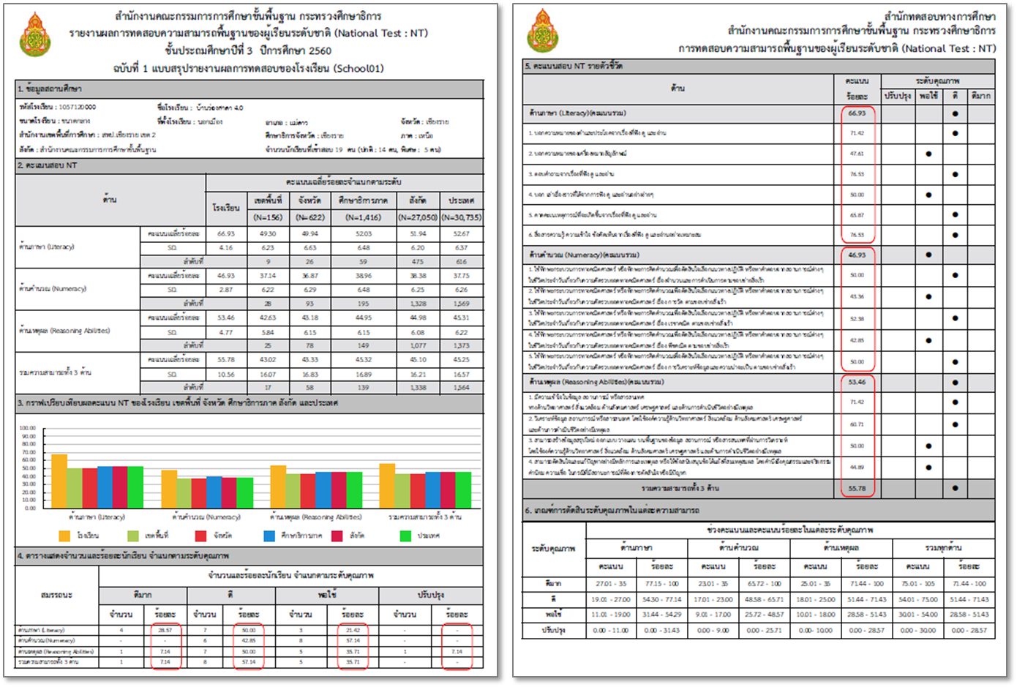

ผลสอบ (คะแนนรายบุคคล)
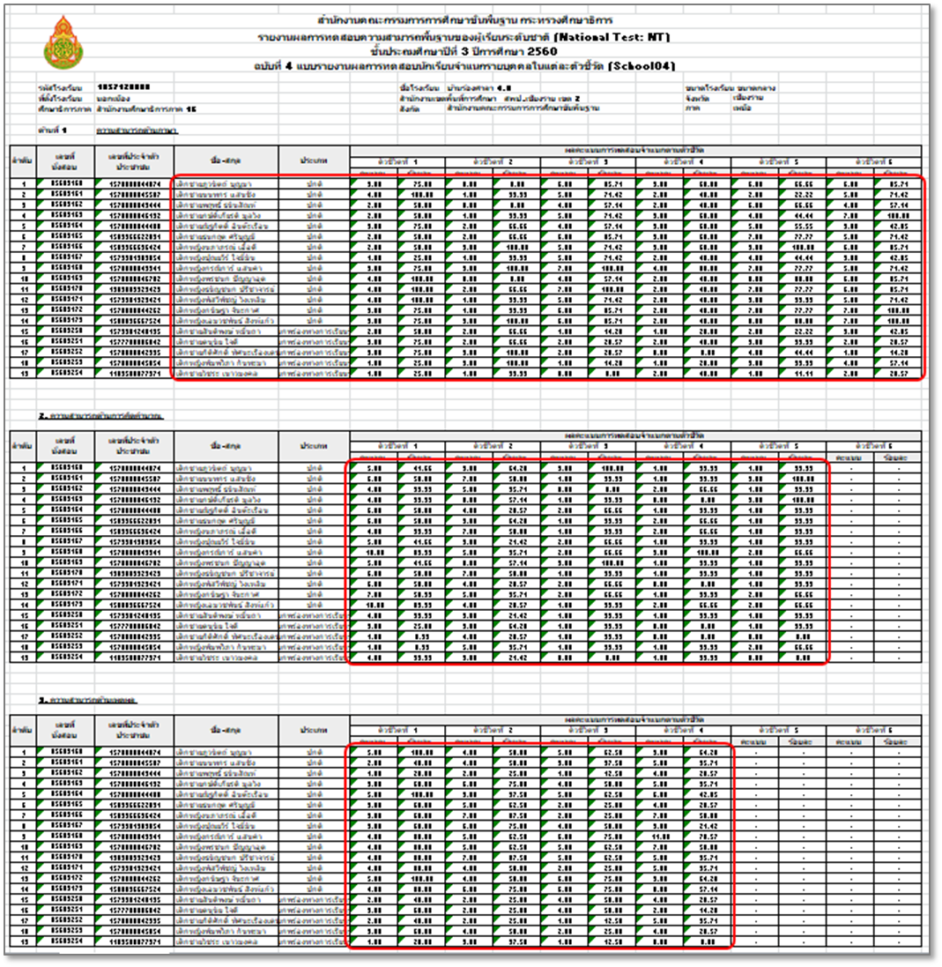

 |  | 2. | การวาง (Paste) ให้วางในเซล์ที่กำหนดให้เท่านั้น และวางแบบ "ค่า" หรือ "Value" (ตามรูป "123")
 | ตัวอย่าง การวางคะแนนโรงเรียน (ห้องเรียน)
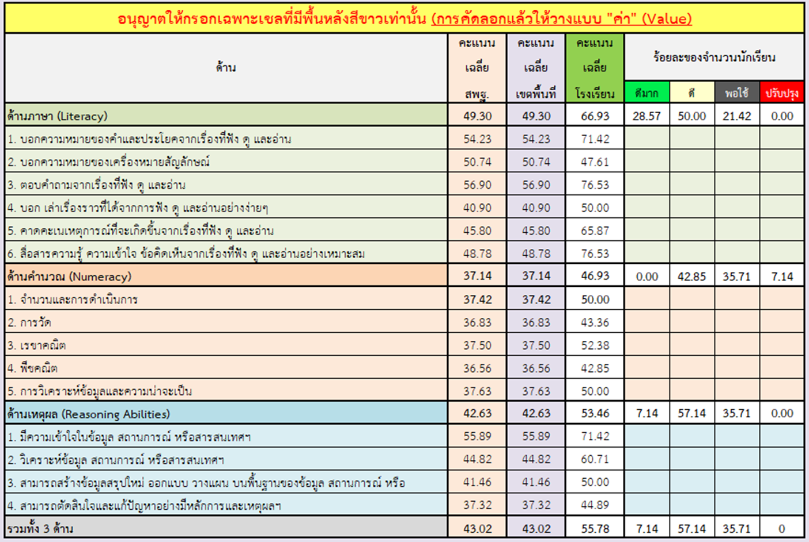

 |  | 3. | ให้บันทึกไฟล์ หรือ Save File ไว้
 |  | 4. | เปิดชีทอื่นๆ เพื่อดูผล แล้วพิมพ์เป็นเอกสาร หรือบันทึกเป็นไฟล์ PDF (จัดทำเป็นเอกสาร Digital)
 |  | 5. | หน้า 3-4 เป็นปกหน้าและปกหลัง เพื่ออำนวยความสะดวกให้กับโรงเรียน

หมายเหตุ
 | - กรณีมีกการแสดงผลภาพก่อนพิมพ์อาจมีการคลาดเคลื่อนไม่ตรงหน้า ทั้งนี้เนื่องจากการตั้งค่าเครื่องพิมพ์ของแต่ละยี่ห้อ แต่สามารถกำหนดจัดแบ่งหน้าใหม่ให้เหมาะสมได้... (เมนู… เค้าโครงหน้ากระดาษ > ตัวแบ่งหน้า > แทรกตัวแบ่งหน้า/เอาตัวแบ่งหน้าออก)

มีปัญหาข้อสงสัย ติดต่อสอบถาม ศน.สุวิทย์ บั้งเงิน ศึกษานิเทศก์ สพป.เชียงราย เขต 2 Tel : 089-9984328
e-Mail : swbangngirn@esdc.go.th |  |  |  | Facebook : Suwit Bangngirn |  | LineID : suwit_bangngirn

ผลการประเมินคุณภาพการศึกษาขั้นพื้นฐาน
(National Test : NT)
ชั้นประถมศึกษาปีที่ 3 ปีการศึกษา 2560
 | สพฐ. | เขตพื้นที่ | โรงเรียน
Literacy |  | 49.3 | 66.93
Numeracy |  | 37.14 | 46.93
Reasoning Abilities |  | 42.63 | 53.46
รวม 3 ด้าน |  | 43.02 | 55.78

โรงเรียนบ้านทุ่งยาว
อำเภอเวียงป่าเป้า จังหวัดเชียงราย
สำนักงานเขตพื้นที่การศึกษาประถมศึกษาเชียงราย เขต 2

โปรแกรมวิเคราะห์ผลการทดสอบ
(Testing Analyze Program : TAP)
โปรแกรมวิเคราะห์ผลการสอบ ใช่ต้องการคำตอบแค่รับรู้
ทั้งจุดอ่อน/จุดแข็งที่เป็นอยู่ หากแต่เพื่อนำไปสู่ "การพัฒนา"
รู้ว่าเด็กเป็นอย่างไรแล้วให้ช่วย เหมือนคนป่วยเจ็บไข้ได้รักษา
จัดยาให้ตรงตามเหตุแห่งโรคา มั่นใจว่าโรคร้ายหายแน่นอน...

 | Testing Analyze Program (TAP)
 | NT_P.3 (2560)

G_Class
ผลการประเมินคุณภาพการศึกษาขั้นพื้นฐาน (National Test : NT)
ชั้นประถมศึกษาปีที่ 3 ปีการศึกษา 2560
เปรียบเทียบคะแนนเฉลี่ย สพฐ. และเขตพื้นที่ฯ... ทั้ง 3 ด้าน
 | สพฐ. | เขตพื้นที่ฯ | โรงเรียน
Literacy |  | 49.30 | 45.00
Numeracy |  | 37.14 | 33.57
Reasoning Abilities |  | 42.63 | 42.14
รวม 3 ด้าน |  | 43.02 | 40.23

ผลการประเมินคุณภาพการศึกษาขั้นพื้นฐาน (National Test : NT)
ชั้นประถมศึกษาปีที่ 3 ปีการศึกษา 2560
เปรียบเทียบคะแนนเฉลี่ย สพฐ. และเขตพื้นที่ฯ... ด้านภาษา (Literacy)
 | สพฐ. | เขตพื้นที่ฯ | โรงเรียน
Literacy |  | 49.30 | 45.00
L1 |  | 54.23 | 62.50
L2 |  | 50.74 | 16.66
L3 |  | 56.90 | 53.57
L4 |  | 40.90 | 40.00
L5 |  | 45.80 | 36.11
L6 |  | 48.78 | 53.57

ผลการประเมินคุณภาพการศึกษาขั้นพื้นฐาน (National Test : NT)
ชั้นประถมศึกษาปีที่ 3 ปีการศึกษา 2560
เปรียบเทียบคะแนนเฉลี่ย สพฐ. และเขตพื้นที่ฯ... ด้านคำนวณ (Numeracy)
 | สพฐ. | เขตพื้นที่ฯ | โรงเรียน
Numeracy |  | 37.14 | 33.57
N1 |  | 37.42 | 35.41
N2 |  | 36.83 | 33.92
N3 |  | 37.50 | 41.66
N4 |  | 36.56 | 16.66
N5 |  | 37.63 | 33.33

ผลการประเมินคุณภาพการศึกษาขั้นพื้นฐาน (National Test : NT)
ชั้นประถมศึกษาปีที่ 3 ปีการศึกษา 2560
เปรียบเทียบคะแนนเฉลี่ย สพฐ. และเขตพื้นที่ฯ... ด้านเหตุผล (Resoning Abilities)
 | สพฐ. | เขตพื้นที่ฯ | โรงเรียน
Reasoning Abilities |  | 42.63 | 42.14
R1 |  | 55.89 | 40.00
R2 |  | 44.82 | 62.50
R3 |  | 41.46 | 43.75
R4 |  | 37.32 | 30.50

ผลการประเมินคุณภาพการศึกษาขั้นพื้นฐาน (National Test : NT)
ชั้นประถมศึกษาปีที่ 3 ปีการศึกษา 2560
แสดงผลต่างคะแนนเฉลี่ยเขตพื้นที่ฯ ... ทั้ง 3 ด้าน
Literacy | -4.30
Numeracy | -3.57
Reasoning Abilities | -0.49
รวม 3 ด้าน | -2.79

ผลการประเมินคุณภาพการศึกษาขั้นพื้นฐาน (National Test : NT)
ชั้นประถมศึกษาปีที่ 3 ปีการศึกษา 2560
แสดงผลต่างคะแนนเฉลี่ยเขตพื้นที่ฯ ... ด้านภาษา (Literacy)
Literacy | -4.30
L1 | 8.27
L2 | -34.08
L3 | -3.33
L4 | -0.90
L5 | -9.69
L6 | 4.79

ผลการประเมินคุณภาพการศึกษาขั้นพื้นฐาน (National Test : NT)
ชั้นประถมศึกษาปีที่ 3 ปีการศึกษา 2560
แสดงผลต่างคะแนนเฉลี่ยเขตพื้นที่ฯ ... ด้านคำนวณ (Numeracy)
Numeracy | -3.57
N1 | -2.01
N2 | -2.91
N3 | 4.16
N4 | -19.90
N5 | -4.30

ผลการประเมินคุณภาพการศึกษาขั้นพื้นฐาน (National Test : NT)
ชั้นประถมศึกษาปีที่ 3 ปีการศึกษา 2560
แสดงผลต่างคะแนนเฉลี่ยเขตพื้นที่ฯ ... ด้านเหตุผล (Reasoning Abilities)
Reasoning Abilities | -0.49
R1 | -15.89
R2 | 17.68
R3 | 2.29
R4 | -6.82

ผลการประเมินคุณภาพการศึกษาขั้นพื้นฐาน (National Test : NT)
ชั้นประถมศึกษาปีที่ 3 ปีการศึกษา 2560
ร้อยละของจำนวนนักเรียน... ทั้ง 3 ด้าน
 | รวม 3 ด้าน
ดีมาก | 7.14
ดี | 57.14
พอใช้ | 35.71
ปรับปรุง | 0

ผลการประเมินคุณภาพการศึกษาขั้นพื้นฐาน (National Test : NT)
ชั้นประถมศึกษาปีที่ 3 ปีการศึกษา 2560
ร้อยละของจำนวนนักเรียน... ด้านภาษา (Literacy)
 | Literacy
ดีมาก | 28.57
ดี | 50.00
พอใช้ | 21.42
ปรับปรุง | 0.00

ผลการประเมินคุณภาพการศึกษาขั้นพื้นฐาน (National Test : NT)
ชั้นประถมศึกษาปีที่ 3 ปีการศึกษา 2560
ร้อยละของจำนวนนักเรียน... ด้านคำนวณ (Numeracy)
 | Numeracy
ดีมาก | 0.00
ดี | 42.85
พอใช้ | 35.71
ปรับปรุง | 7.14

ผลการประเมินคุณภาพการศึกษาขั้นพื้นฐาน (National Test : NT)
ชั้นประถมศึกษาปีที่ 3 ปีการศึกษา 2560
ร้อยละของจำนวนนักเรียน... ด้านเหตุผล (Reasoning Ability)
 | Reasoning Abilities
ดีมาก | 7.14
ดี | 57.14
พอใช้ | 35.71
ปรับปรุง | 0.00

G_N1-30
 | 1
 | 1
 | 1
 | 1
 | 1
 | 1
 | 1
 | 1
 | 1
 | 1
 | 1
 | 1
 | 1
 | 1
 | 1
 | 1
 | 1
 | 1
 | 1
 | 1
 | 1
 | 1
 | 1
 | 1
 | 1
 | 1
 | 1
 | 1
 | 1
 | 1
ผลการทดสอบความสามารถพื้นฐานของผู้เรียนระดับชาติ (National Test: NT)
ชั้นประถมศึกษาปีที่ 3 ปีการศึกษา 2560
เลขที่ | 1 | เด็กชายเพชรศิริ พลังโชค
L1 | 25.00
L2 | 33.33
L3 | 42.85
L4 | 20.00
L5 | 44.44
L6 | 28.57
Literacy | 32.37
N1 | 25.00
N2 | 42.85
N3 | 33.33
N4 | 33.33
N5 | 33.33
Numeracy | 33.57
R1 | 40.00
R2 | 50.00
R3 | 37.50
R4 | 28.57
Reasonal. | 39.02
รวม 3 ด้าน | 34.98

ผลการทดสอบความสามารถพื้นฐานของผู้เรียนระดับชาติ (National Test: NT)
ชั้นประถมศึกษาปีที่ 3 ปีการศึกษา 2560
เลขที่ | 2 | เด็กชายธนกิตธ์ บุญสุข
L1 | 75.00
L2 | 0.00
L3 | 42.85
L4 | 40.00
L5 | 22.22
L6 | 57.14
Literacy | 39.54
N1 | 16.66
N2 | 35.71
N3 | 33.33
N4 | 0.00
N5 | 33.33
Numeracy | 23.81
R1 | 20.00
R2 | 62.50
R3 | 50.00
R4 | 28.57
Reasonal. | 40.27
รวม 3 ด้าน | 34.54

ผลการทดสอบความสามารถพื้นฐานของผู้เรียนระดับชาติ (National Test: NT)
ชั้นประถมศึกษาปีที่ 3 ปีการศึกษา 2560
เลขที่ | 3 | เด็กหญิงสุดารัตน์ สุขประเสริฐ
L1 | 100.00
L2 | 0.00
L3 | 57.14
L4 | 40.00
L5 | 44.44
L6 | 71.42
Literacy | 52.17
N1 | 50.00
N2 | 35.71
N3 | 66.66
N4 | 0.00
N5 | 33.33
Numeracy | 37.14
R1 | 80.00
R2 | 62.50
R3 | 37.50
R4 | 21.42
Reasonal. | 50.36
รวม 3 ด้าน | 46.55

ผลการทดสอบความสามารถพื้นฐานของผู้เรียนระดับชาติ (National Test: NT)
ชั้นประถมศึกษาปีที่ 3 ปีการศึกษา 2560
เลขที่ | 4 | เด็กหญิงอริสา เสาขอด
L1 | 50.00
L2 | 33.33
L3 | 71.42
L4 | 60.00
L5 | 33.33
L6 | 57.14
Literacy | 50.87
N1 | 50.00
N2 | 21.42
N3 | 33.33
N4 | 33.33
N5 | 33.33
Numeracy | 34.28
R1 | 20.00
R2 | 75.00
R3 | 50.00
R4 | 42.85
Reasonal. | 46.96
รวม 3 ด้าน | 44.04

ผลการทดสอบความสามารถพื้นฐานของผู้เรียนระดับชาติ (National Test: NT)
ชั้นประถมศึกษาปีที่ 3 ปีการศึกษา 2560
เลขที่ | 5 | 0
L1 | 0.00
L2 | 0.00
L3 | 0.00
L4 | 0.00
L5 | 0.00
L6 | 0.00
Literacy | 0.00
N1 | 0.00
N2 | 0.00
N3 | 0.00
N4 | 0.00
N5 | 0.00
Numeracy | 0.00
R1 | 0.00
R2 | 0.00
R3 | 0.00
R4 | 0.00
Reasonal. | 0.00
รวม 3 ด้าน | 0.00

ผลการทดสอบความสามารถพื้นฐานของผู้เรียนระดับชาติ (National Test: NT)
ชั้นประถมศึกษาปีที่ 3 ปีการศึกษา 2560
เลขที่ | 6 | 0
L1 | 0.00
L2 | 0.00
L3 | 0.00
L4 | 0.00
L5 | 0.00
L6 | 0.00
Literacy | 0.00
N1 | 0.00
N2 | 0.00
N3 | 0.00
N4 | 0.00
N5 | 0.00
Numeracy | 0.00
R1 | 0.00
R2 | 0.00
R3 | 0.00
R4 | 0.00
Reasonal. | 0.00
รวม 3 ด้าน | 0.00

ผลการทดสอบความสามารถพื้นฐานของผู้เรียนระดับชาติ (National Test: NT)
ชั้นประถมศึกษาปีที่ 3 ปีการศึกษา 2560
เลขที่ | 7 | 0
L1 | 0.00
L2 | 0.00
L3 | 0.00
L4 | 0.00
L5 | 0.00
L6 | 0.00
Literacy | 0.00
N1 | 0.00
N2 | 0.00
N3 | 0.00
N4 | 0.00
N5 | 0.00
Numeracy | 0.00
R1 | 0.00
R2 | 0.00
R3 | 0.00
R4 | 0.00
Reasonal. | 0.00
รวม 3 ด้าน | 0.00

ผลการทดสอบความสามารถพื้นฐานของผู้เรียนระดับชาติ (National Test: NT)
ชั้นประถมศึกษาปีที่ 3 ปีการศึกษา 2560
เลขที่ | 8 | 0
L1 | 0.00
L2 | 0.00
L3 | 0.00
L4 | 0.00
L5 | 0.00
L6 | 0.00
Literacy | 0.00
N1 | 0.00
N2 | 0.00
N3 | 0.00
N4 | 0.00
N5 | 0.00
Numeracy | 0.00
R1 | 0.00
R2 | 0.00
R3 | 0.00
R4 | 0.00
Reasonal. | 0.00
รวม 3 ด้าน | 0.00

ผลการทดสอบความสามารถพื้นฐานของผู้เรียนระดับชาติ (National Test: NT)
ชั้นประถมศึกษาปีที่ 3 ปีการศึกษา 2560
เลขที่ | 9 | 0
L1 | 0.00
L2 | 0.00
L3 | 0.00
L4 | 0.00
L5 | 0.00
L6 | 0.00
Literacy | 0.00
N1 | 0.00
N2 | 0.00
N3 | 0.00
N4 | 0.00
N5 | 0.00
Numeracy | 0.00
R1 | 0.00
R2 | 0.00
R3 | 0.00
R4 | 0.00
Reasonal. | 0.00
รวม 3 ด้าน | 0.00

ผลการทดสอบความสามารถพื้นฐานของผู้เรียนระดับชาติ (National Test: NT)
ชั้นประถมศึกษาปีที่ 3 ปีการศึกษา 2560
เลขที่ | 10 | 0
L1 | 0.00
L2 | 0.00
L3 | 0.00
L4 | 0.00
L5 | 0.00
L6 | 0.00
Literacy | 0.00
N1 | 0.00
N2 | 0.00
N3 | 0.00
N4 | 0.00
N5 | 0.00
Numeracy | 0.00
R1 | 0.00
R2 | 0.00
R3 | 0.00
R4 | 0.00
Reasonal. | 0.00
รวม 3 ด้าน | 0.00

ผลการทดสอบความสามารถพื้นฐานของผู้เรียนระดับชาติ (National Test: NT)
ชั้นประถมศึกษาปีที่ 3 ปีการศึกษา 2560
เลขที่ | 11 | 0
L1 | 0.00
L2 | 0.00
L3 | 0.00
L4 | 0.00
L5 | 0.00
L6 | 0.00
Literacy | 0.00
N1 | 0.00
N2 | 0.00
N3 | 0.00
N4 | 0.00
N5 | 0.00
Numeracy | 0.00
R1 | 0.00
R2 | 0.00
R3 | 0.00
R4 | 0.00
Reasonal. | 0.00
รวม 3 ด้าน | 0.00

ผลการทดสอบความสามารถพื้นฐานของผู้เรียนระดับชาติ (National Test: NT)
ชั้นประถมศึกษาปีที่ 3 ปีการศึกษา 2560
เลขที่ | 12 | 0
L1 | 0.00
L2 | 0.00
L3 | 0.00
L4 | 0.00
L5 | 0.00
L6 | 0.00
Literacy | 0.00
N1 | 0.00
N2 | 0.00
N3 | 0.00
N4 | 0.00
N5 | 0.00
Numeracy | 0.00
R1 | 0.00
R2 | 0.00
R3 | 0.00
R4 | 0.00
Reasonal. | 0.00
รวม 3 ด้าน | 0.00

ผลการทดสอบความสามารถพื้นฐานของผู้เรียนระดับชาติ (National Test: NT)
ชั้นประถมศึกษาปีที่ 3 ปีการศึกษา 2560
เลขที่ | 13 | 0
L1 | 0.00
L2 | 0.00
L3 | 0.00
L4 | 0.00
L5 | 0.00
L6 | 0.00
Literacy | 0.00
N1 | 0.00
N2 | 0.00
N3 | 0.00
N4 | 0.00
N5 | 0.00
Numeracy | 0.00
R1 | 0.00
R2 | 0.00
R3 | 0.00
R4 | 0.00
Reasonal. | 0.00
รวม 3 ด้าน | 0.00

ผลการทดสอบความสามารถพื้นฐานของผู้เรียนระดับชาติ (National Test: NT)
ชั้นประถมศึกษาปีที่ 3 ปีการศึกษา 2560
เลขที่ | 14 | 0
L1 | 0.00
L2 | 0.00
L3 | 0.00
L4 | 0.00
L5 | 0.00
L6 | 0.00
Literacy | 0.00
N1 | 0.00
N2 | 0.00
N3 | 0.00
N4 | 0.00
N5 | 0.00
Numeracy | 0.00
R1 | 0.00
R2 | 0.00
R3 | 0.00
R4 | 0.00
Reasonal. | 0.00
รวม 3 ด้าน | 0.00

ผลการทดสอบความสามารถพื้นฐานของผู้เรียนระดับชาติ (National Test: NT)
ชั้นประถมศึกษาปีที่ 3 ปีการศึกษา 2560
เลขที่ | 15 | 0
L1 | 0.00
L2 | 0.00
L3 | 0.00
L4 | 0.00
L5 | 0.00
L6 | 0.00
Literacy | 0.00
N1 | 0.00
N2 | 0.00
N3 | 0.00
N4 | 0.00
N5 | 0.00
Numeracy | 0.00
R1 | 0.00
R2 | 0.00
R3 | 0.00
R4 | 0.00
Reasonal. | 0.00
รวม 3 ด้าน | 0.00

ผลการทดสอบความสามารถพื้นฐานของผู้เรียนระดับชาติ (National Test: NT)
ชั้นประถมศึกษาปีที่ 3 ปีการศึกษา 2560
เลขที่ | 16 | 0
L1 | 0.00
L2 | 0.00
L3 | 0.00
L4 | 0.00
L5 | 0.00
L6 | 0.00
Literacy | 0.00
N1 | 0.00
N2 | 0.00
N3 | 0.00
N4 | 0.00
N5 | 0.00
Numeracy | 0.00
R1 | 0.00
R2 | 0.00
R3 | 0.00
R4 | 0.00
Reasonal. | 0.00
รวม 3 ด้าน | 0.00

ผลการทดสอบความสามารถพื้นฐานของผู้เรียนระดับชาติ (National Test: NT)
ชั้นประถมศึกษาปีที่ 3 ปีการศึกษา 2560
เลขที่ | 17 | 0
L1 | 0.00
L2 | 0.00
L3 | 0.00
L4 | 0.00
L5 | 0.00
L6 | 0.00
Literacy | 0.00
N1 | 0.00
N2 | 0.00
N3 | 0.00
N4 | 0.00
N5 | 0.00
Numeracy | 0.00
R1 | 0.00
R2 | 0.00
R3 | 0.00
R4 | 0.00
Reasonal. | 0.00
รวม 3 ด้าน | 0.00

ผลการทดสอบความสามารถพื้นฐานของผู้เรียนระดับชาติ (National Test: NT)
ชั้นประถมศึกษาปีที่ 3 ปีการศึกษา 2560
เลขที่ | 18 | 0
L1 | 0.00
L2 | 0.00
L3 | 0.00
L4 | 0.00
L5 | 0.00
L6 | 0.00
Literacy | 0.00
N1 | 0.00
N2 | 0.00
N3 | 0.00
N4 | 0.00
N5 | 0.00
Numeracy | 0.00
R1 | 0.00
R2 | 0.00
R3 | 0.00
R4 | 0.00
Reasonal. | 0.00
รวม 3 ด้าน | 0.00

ผลการทดสอบความสามารถพื้นฐานของผู้เรียนระดับชาติ (National Test: NT)
ชั้นประถมศึกษาปีที่ 3 ปีการศึกษา 2560
เลขที่ | 19 | 0
L1 | 0.00
L2 | 0.00
L3 | 0.00
L4 | 0.00
L5 | 0.00
L6 | 0.00
Literacy | 0.00
N1 | 0.00
N2 | 0.00
N3 | 0.00
N4 | 0.00
N5 | 0.00
Numeracy | 0.00
R1 | 0.00
R2 | 0.00
R3 | 0.00
R4 | 0.00
Reasonal. | 0.00
รวม 3 ด้าน | 0.00

ผลการทดสอบความสามารถพื้นฐานของผู้เรียนระดับชาติ (National Test: NT)
ชั้นประถมศึกษาปีที่ 3 ปีการศึกษา 2560
เลขที่ | 20 | 0
L1 | 0.00
L2 | 0.00
L3 | 0.00
L4 | 0.00
L5 | 0.00
L6 | 0.00
Literacy | 0.00
N1 | 0.00
N2 | 0.00
N3 | 0.00
N4 | 0.00
N5 | 0.00
Numeracy | 0.00
R1 | 0.00
R2 | 0.00
R3 | 0.00
R4 | 0.00
Reasonal. | 0.00
รวม 3 ด้าน | 0.00

ผลการทดสอบความสามารถพื้นฐานของผู้เรียนระดับชาติ (National Test: NT)
ชั้นประถมศึกษาปีที่ 3 ปีการศึกษา 2560
เลขที่ | 21 | 0
L1 | 0.00
L2 | 0.00
L3 | 0.00
L4 | 0.00
L5 | 0.00
L6 | 0.00
Literacy | 0.00
N1 | 0.00
N2 | 0.00
N3 | 0.00
N4 | 0.00
N5 | 0.00
Numeracy | 0.00
R1 | 0.00
R2 | 0.00
R3 | 0.00
R4 | 0.00
Reasonal. | 0.00
รวม 3 ด้าน | 0.00

ผลการทดสอบความสามารถพื้นฐานของผู้เรียนระดับชาติ (National Test: NT)
ชั้นประถมศึกษาปีที่ 3 ปีการศึกษา 2560
เลขที่ | 22 | 0
L1 | 0.00
L2 | 0.00
L3 | 0.00
L4 | 0.00
L5 | 0.00
L6 | 0.00
Literacy | 0.00
N1 | 0.00
N2 | 0.00
N3 | 0.00
N4 | 0.00
N5 | 0.00
Numeracy | 0.00
R1 | 0.00
R2 | 0.00
R3 | 0.00
R4 | 0.00
Reasonal. | 0.00
รวม 3 ด้าน | 0.00

ผลการทดสอบความสามารถพื้นฐานของผู้เรียนระดับชาติ (National Test: NT)
ชั้นประถมศึกษาปีที่ 3 ปีการศึกษา 2560
เลขที่ | 23 | 0
L1 | 0.00
L2 | 0.00
L3 | 0.00
L4 | 0.00
L5 | 0.00
L6 | 0.00
Literacy | 0.00
N1 | 0.00
N2 | 0.00
N3 | 0.00
N4 | 0.00
N5 | 0.00
Numeracy | 0.00
R1 | 0.00
R2 | 0.00
R3 | 0.00
R4 | 0.00
Reasonal. | 0.00
รวม 3 ด้าน | 0.00

ผลการทดสอบความสามารถพื้นฐานของผู้เรียนระดับชาติ (National Test: NT)
ชั้นประถมศึกษาปีที่ 3 ปีการศึกษา 2560
เลขที่ | 24 | 0
L1 | 0.00
L2 | 0.00
L3 | 0.00
L4 | 0.00
L5 | 0.00
L6 | 0.00
Literacy | 0.00
N1 | 0.00
N2 | 0.00
N3 | 0.00
N4 | 0.00
N5 | 0.00
Numeracy | 0.00
R1 | 0.00
R2 | 0.00
R3 | 0.00
R4 | 0.00
Reasonal. | 0.00
รวม 3 ด้าน | 0.00

ผลการทดสอบความสามารถพื้นฐานของผู้เรียนระดับชาติ (National Test: NT)
ชั้นประถมศึกษาปีที่ 3 ปีการศึกษา 2560
เลขที่ | 25 | 0
L1 | 0.00
L2 | 0.00
L3 | 0.00
L4 | 0.00
L5 | 0.00
L6 | 0.00
Literacy | 0.00
N1 | 0.00
N2 | 0.00
N3 | 0.00
N4 | 0.00
N5 | 0.00
Numeracy | 0.00
R1 | 0.00
R2 | 0.00
R3 | 0.00
R4 | 0.00
Reasonal. | 0.00
รวม 3 ด้าน | 0.00

ผลการทดสอบความสามารถพื้นฐานของผู้เรียนระดับชาติ (National Test: NT)
ชั้นประถมศึกษาปีที่ 3 ปีการศึกษา 2560
เลขที่ | 26 | 0
L1 | 0.00
L2 | 0.00
L3 | 0.00
L4 | 0.00
L5 | 0.00
L6 | 0.00
Literacy | 0.00
N1 | 0.00
N2 | 0.00
N3 | 0.00
N4 | 0.00
N5 | 0.00
Numeracy | 0.00
R1 | 0.00
R2 | 0.00
R3 | 0.00
R4 | 0.00
Reasonal. | 0.00
รวม 3 ด้าน | 0.00

ผลการทดสอบความสามารถพื้นฐานของผู้เรียนระดับชาติ (National Test: NT)
ชั้นประถมศึกษาปีที่ 3 ปีการศึกษา 2560
เลขที่ | 27 | 0
L1 | 0.00
L2 | 0.00
L3 | 0.00
L4 | 0.00
L5 | 0.00
L6 | 0.00
Literacy | 0.00
N1 | 0.00
N2 | 0.00
N3 | 0.00
N4 | 0.00
N5 | 0.00
Numeracy | 0.00
R1 | 0.00
R2 | 0.00
R3 | 0.00
R4 | 0.00
Reasonal. | 0.00
รวม 3 ด้าน | 0.00

ผลการทดสอบความสามารถพื้นฐานของผู้เรียนระดับชาติ (National Test: NT)
ชั้นประถมศึกษาปีที่ 3 ปีการศึกษา 2560
เลขที่ | 28 | 0
L1 | 0.00
L2 | 0.00
L3 | 0.00
L4 | 0.00
L5 | 0.00
L6 | 0.00
Literacy | 0.00
N1 | 0.00
N2 | 0.00
N3 | 0.00
N4 | 0.00
N5 | 0.00
Numeracy | 0.00
R1 | 0.00
R2 | 0.00
R3 | 0.00
R4 | 0.00
Reasonal. | 0.00
รวม 3 ด้าน | 0.00

ผลการทดสอบความสามารถพื้นฐานของผู้เรียนระดับชาติ (National Test: NT)
ชั้นประถมศึกษาปีที่ 3 ปีการศึกษา 2560
เลขที่ | 29 | 0
L1 | 0.00
L2 | 0.00
L3 | 0.00
L4 | 0.00
L5 | 0.00
L6 | 0.00
Literacy | 0.00
N1 | 0.00
N2 | 0.00
N3 | 0.00
N4 | 0.00
N5 | 0.00
Numeracy | 0.00
R1 | 0.00
R2 | 0.00
R3 | 0.00
R4 | 0.00
Reasonal. | 0.00
รวม 3 ด้าน | 0.00

ผลการทดสอบความสามารถพื้นฐานของผู้เรียนระดับชาติ (National Test: NT)
ชั้นประถมศึกษาปีที่ 3 ปีการศึกษา 2560
เลขที่ | 30 | 0
L1 | 0.00
L2 | 0.00
L3 | 0.00
L4 | 0.00
L5 | 0.00
L6 | 0.00
Literacy | 0.00
N1 | 0.00
N2 | 0.00
N3 | 0.00
N4 | 0.00
N5 | 0.00
Numeracy | 0.00
R1 | 0.00
R2 | 0.00
R3 | 0.00
R4 | 0.00
Reasonal. | 0.00
รวม 3 ด้าน | 0.00

G_N31-60
 | 1
 | 1
 | 1
 | 1
 | 1
 | 1
 | 1
 | 1
 | 1
 | 1
 | 1
 | 1
 | 1
 | 1
 | 1
 | 1
 | 1
 | 1
 | 1
 | 1
 | 1
 | 1
 | 1
 | 1
 | 1
 | 1
 | 1
 | 1
 | 1
 | 1
 | 1
ผลการทดสอบความสามารถพื้นฐานของผู้เรียนระดับชาติ (National Test: NT)
ชั้นประถมศึกษาปีที่ 3 ปีการศึกษา 2560
เลขที่ | 31 | 0
L1 | 0.00
L2 | 0.00
L3 | 0.00
L4 | 0.00
L5 | 0.00
L6 | 0.00
Literacy | 0.00
N1 | 0.00
N2 | 0.00
N3 | 0.00
N4 | 0.00
N5 | 0.00
Numeracy | 0.00
R1 | 0.00
R2 | 0.00
R3 | 0.00
R4 | 0.00
Reasonal. | 0.00
รวม 3 ด้าน | 0.00

ผลการทดสอบความสามารถพื้นฐานของผู้เรียนระดับชาติ (National Test: NT)
ชั้นประถมศึกษาปีที่ 3 ปีการศึกษา 2560
เลขที่ | 32 | 0
L1 | 0.00
L2 | 0.00
L3 | 0.00
L4 | 0.00
L5 | 0.00
L6 | 0.00
Literacy | 0.00
N1 | 0.00
N2 | 0.00
N3 | 0.00
N4 | 0.00
N5 | 0.00
Numeracy | 0.00
R1 | 0.00
R2 | 0.00
R3 | 0.00
R4 | 0.00
Reasonal. | 0.00
รวม 3 ด้าน | 0.00

ผลการทดสอบความสามารถพื้นฐานของผู้เรียนระดับชาติ (National Test: NT)
ชั้นประถมศึกษาปีที่ 3 ปีการศึกษา 2560
เลขที่ | 33 | 0
L1 | 0.00
L2 | 0.00
L3 | 0.00
L4 | 0.00
L5 | 0.00
L6 | 0.00
Literacy | 0.00
N1 | 0.00
N2 | 0.00
N3 | 0.00
N4 | 0.00
N5 | 0.00
Numeracy | 0.00
R1 | 0.00
R2 | 0.00
R3 | 0.00
R4 | 0.00
Reasonal. | 0.00
รวม 3 ด้าน | 0.00

ผลการทดสอบความสามารถพื้นฐานของผู้เรียนระดับชาติ (National Test: NT)
ชั้นประถมศึกษาปีที่ 3 ปีการศึกษา 2560
เลขที่ | 34 | 0
L1 | 0.00
L2 | 0.00
L3 | 0.00
L4 | 0.00
L5 | 0.00
L6 | 0.00
Literacy | 0.00
N1 | 0.00
N2 | 0.00
N3 | 0.00
N4 | 0.00
N5 | 0.00
Numeracy | 0.00
R1 | 0.00
R2 | 0.00
R3 | 0.00
R4 | 0.00
Reasonal. | 0.00
รวม 3 ด้าน | 0.00

ผลการทดสอบความสามารถพื้นฐานของผู้เรียนระดับชาติ (National Test: NT)
ชั้นประถมศึกษาปีที่ 3 ปีการศึกษา 2560
เลขที่ | 35 | 0
L1 | 0.00
L2 | 0.00
L3 | 0.00
L4 | 0.00
L5 | 0.00
L6 | 0.00
Literacy | 0.00
N1 | 0.00
N2 | 0.00
N3 | 0.00
N4 | 0.00
N5 | 0.00
Numeracy | 0.00
R1 | 0.00
R2 | 0.00
R3 | 0.00
R4 | 0.00
Reasonal. | 0.00
รวม 3 ด้าน | 0.00

ผลการทดสอบความสามารถพื้นฐานของผู้เรียนระดับชาติ (National Test: NT)
ชั้นประถมศึกษาปีที่ 3 ปีการศึกษา 2560
เลขที่ | 36 | 0
L1 | 0.00
L2 | 0.00
L3 | 0.00
L4 | 0.00
L5 | 0.00
L6 | 0.00
Literacy | 0.00
N1 | 0.00
N2 | 0.00
N3 | 0.00
N4 | 0.00
N5 | 0.00
Numeracy | 0.00
R1 | 0.00
R2 | 0.00
R3 | 0.00
R4 | 0.00
Reasonal. | 0.00
รวม 3 ด้าน | 0.00

ผลการทดสอบความสามารถพื้นฐานของผู้เรียนระดับชาติ (National Test: NT)
ชั้นประถมศึกษาปีที่ 3 ปีการศึกษา 2560
เลขที่ | 37 | 0
L1 | 0.00
L2 | 0.00
L3 | 0.00
L4 | 0.00
L5 | 0.00
L6 | 0.00
Literacy | 0.00
N1 | 0.00
N2 | 0.00
N3 | 0.00
N4 | 0.00
N5 | 0.00
Numeracy | 0.00
R1 | 0.00
R2 | 0.00
R3 | 0.00
R4 | 0.00
Reasonal. | 0.00
รวม 3 ด้าน | 0.00

ผลการทดสอบความสามารถพื้นฐานของผู้เรียนระดับชาติ (National Test: NT)
ชั้นประถมศึกษาปีที่ 3 ปีการศึกษา 2560
เลขที่ | 38 | 0
L1 | 0.00
L2 | 0.00
L3 | 0.00
L4 | 0.00
L5 | 0.00
L6 | 0.00
Literacy | 0.00
N1 | 0.00
N2 | 0.00
N3 | 0.00
N4 | 0.00
N5 | 0.00
Numeracy | 0.00
R1 | 0.00
R2 | 0.00
R3 | 0.00
R4 | 0.00
Reasonal. | 0.00
รวม 3 ด้าน | 0.00

ผลการทดสอบความสามารถพื้นฐานของผู้เรียนระดับชาติ (National Test: NT)
ชั้นประถมศึกษาปีที่ 3 ปีการศึกษา 2560
เลขที่ | 39 | 0
L1 | 0.00
L2 | 0.00
L3 | 0.00
L4 | 0.00
L5 | 0.00
L6 | 0.00
Literacy | 0.00
N1 | 0.00
N2 | 0.00
N3 | 0.00
N4 | 0.00
N5 | 0.00
Numeracy | 0.00
R1 | 0.00
R2 | 0.00
R3 | 0.00
R4 | 0.00
Reasonal. | 0.00
รวม 3 ด้าน | 0.00

ผลการทดสอบความสามารถพื้นฐานของผู้เรียนระดับชาติ (National Test: NT)
ชั้นประถมศึกษาปีที่ 3 ปีการศึกษา 2560
เลขที่ | 40 | 0
L1 | 0.00
L2 | 0.00
L3 | 0.00
L4 | 0.00
L5 | 0.00
L6 | 0.00
Literacy | 0.00
N1 | 0.00
N2 | 0.00
N3 | 0.00
N4 | 0.00
N5 | 0.00
Numeracy | 0.00
R1 | 0.00
R2 | 0.00
R3 | 0.00
R4 | 0.00
Reasonal. | 0.00
รวม 3 ด้าน | 0.00

ผลการทดสอบความสามารถพื้นฐานของผู้เรียนระดับชาติ (National Test: NT)
ชั้นประถมศึกษาปีที่ 3 ปีการศึกษา 2560
เลขที่ | 41 | 0
L1 | 0.00
L2 | 0.00
L3 | 0.00
L4 | 0.00
L5 | 0.00
L6 | 0.00
Literacy | 0.00
N1 | 0.00
N2 | 0.00
N3 | 0.00
N4 | 0.00
N5 | 0.00
Numeracy | 0.00
R1 | 0.00
R2 | 0.00
R3 | 0.00
R4 | 0.00
Reasonal. | 0.00
รวม 3 ด้าน | 0.00

ผลการทดสอบความสามารถพื้นฐานของผู้เรียนระดับชาติ (National Test: NT)
ชั้นประถมศึกษาปีที่ 3 ปีการศึกษา 2560
เลขที่ | 42 | 0
L1 | 0.00
L2 | 0.00
L3 | 0.00
L4 | 0.00
L5 | 0.00
L6 | 0.00
Literacy | 0.00
N1 | 0.00
N2 | 0.00
N3 | 0.00
N4 | 0.00
N5 | 0.00
Numeracy | 0.00
R1 | 0.00
R2 | 0.00
R3 | 0.00
R4 | 0.00
Reasonal. | 0.00
รวม 3 ด้าน | 0.00

ผลการทดสอบความสามารถพื้นฐานของผู้เรียนระดับชาติ (National Test: NT)
ชั้นประถมศึกษาปีที่ 3 ปีการศึกษา 2560
เลขที่ | 43 | 0
L1 | 0.00
L2 | 0.00
L3 | 0.00
L4 | 0.00
L5 | 0.00
L6 | 0.00
Literacy | 0.00
N1 | 0.00
N2 | 0.00
N3 | 0.00
N4 | 0.00
N5 | 0.00
Numeracy | 0.00
R1 | 0.00
R2 | 0.00
R3 | 0.00
R4 | 0.00
Reasonal. | 0.00
รวม 3 ด้าน | 0.00

ผลการทดสอบความสามารถพื้นฐานของผู้เรียนระดับชาติ (National Test: NT)
ชั้นประถมศึกษาปีที่ 3 ปีการศึกษา 2560
เลขที่ | 44 | 0
L1 | 0.00
L2 | 0.00
L3 | 0.00
L4 | 0.00
L5 | 0.00
L6 | 0.00
Literacy | 0.00
N1 | 0.00
N2 | 0.00
N3 | 0.00
N4 | 0.00
N5 | 0.00
Numeracy | 0.00
R1 | 0.00
R2 | 0.00
R3 | 0.00
R4 | 0.00
Reasonal. | 0.00
รวม 3 ด้าน | 0.00

ผลการทดสอบความสามารถพื้นฐานของผู้เรียนระดับชาติ (National Test: NT)
ชั้นประถมศึกษาปีที่ 3 ปีการศึกษา 2560
เลขที่ | 45 | 0
L1 | 0.00
L2 | 0.00
L3 | 0.00
L4 | 0.00
L5 | 0.00
L6 | 0.00
Literacy | 0.00
N1 | 0.00
N2 | 0.00
N3 | 0.00
N4 | 0.00
N5 | 0.00
Numeracy | 0.00
R1 | 0.00
R2 | 0.00
R3 | 0.00
R4 | 0.00
Reasonal. | 0.00
รวม 3 ด้าน | 0.00

ผลการทดสอบความสามารถพื้นฐานของผู้เรียนระดับชาติ (National Test: NT)
ชั้นประถมศึกษาปีที่ 3 ปีการศึกษา 2560
เลขที่ | 46 | 0
L1 | 0.00
L2 | 0.00
L3 | 0.00
L4 | 0.00
L5 | 0.00
L6 | 0.00
Literacy | 0.00
N1 | 0.00
N2 | 0.00
N3 | 0.00
N4 | 0.00
N5 | 0.00
Numeracy | 0.00
R1 | 0.00
R2 | 0.00
R3 | 0.00
R4 | 0.00
Reasonal. | 0.00
รวม 3 ด้าน | 0.00

ผลการทดสอบความสามารถพื้นฐานของผู้เรียนระดับชาติ (National Test: NT)
ชั้นประถมศึกษาปีที่ 3 ปีการศึกษา 2560
เลขที่ | 47 | 0
L1 | 0.00
L2 | 0.00
L3 | 0.00
L4 | 0.00
L5 | 0.00
L6 | 0.00
Literacy | 0.00
N1 | 0.00
N2 | 0.00
N3 | 0.00
N4 | 0.00
N5 | 0.00
Numeracy | 0.00
R1 | 0.00
R2 | 0.00
R3 | 0.00
R4 | 0.00
Reasonal. | 0.00
รวม 3 ด้าน | 0.00

ผลการทดสอบความสามารถพื้นฐานของผู้เรียนระดับชาติ (National Test: NT)
ชั้นประถมศึกษาปีที่ 3 ปีการศึกษา 2560
เลขที่ | 48 | 0
L1 | 0.00
L2 | 0.00
L3 | 0.00
L4 | 0.00
L5 | 0.00
L6 | 0.00
Literacy | 0.00
N1 | 0.00
N2 | 0.00
N3 | 0.00
N4 | 0.00
N5 | 0.00
Numeracy | 0.00
R1 | 0.00
R2 | 0.00
R3 | 0.00
R4 | 0.00
Reasonal. | 0.00
รวม 3 ด้าน | 0.00

ผลการทดสอบความสามารถพื้นฐานของผู้เรียนระดับชาติ (National Test: NT)
ชั้นประถมศึกษาปีที่ 3 ปีการศึกษา 2560
เลขที่ | 49 | 0
L1 | 0.00
L2 | 0.00
L3 | 0.00
L4 | 0.00
L5 | 0.00
L6 | 0.00
Literacy | 0.00
N1 | 0.00
N2 | 0.00
N3 | 0.00
N4 | 0.00
N5 | 0.00
Numeracy | 0.00
R1 | 0.00
R2 | 0.00
R3 | 0.00
R4 | 0.00
Reasonal. | 0.00
รวม 3 ด้าน | 0.00

ผลการทดสอบความสามารถพื้นฐานของผู้เรียนระดับชาติ (National Test: NT)
ชั้นประถมศึกษาปีที่ 3 ปีการศึกษา 2560
เลขที่ | 50 | 0
L1 | 0.00
L2 | 0.00
L3 | 0.00
L4 | 0.00
L5 | 0.00
L6 | 0.00
Literacy | 0.00
N1 | 0.00
N2 | 0.00
N3 | 0.00
N4 | 0.00
N5 | 0.00
Numeracy | 0.00
R1 | 0.00
R2 | 0.00
R3 | 0.00
R4 | 0.00
Reasonal. | 0.00
รวม 3 ด้าน | 0.00

ผลการทดสอบความสามารถพื้นฐานของผู้เรียนระดับชาติ (National Test: NT)
ชั้นประถมศึกษาปีที่ 3 ปีการศึกษา 2560
เลขที่ | 51 | 0
L1 | 0.00
L2 | 0.00
L3 | 0.00
L4 | 0.00
L5 | 0.00
L6 | 0.00
Literacy | 0.00
N1 | 0.00
N2 | 0.00
N3 | 0.00
N4 | 0.00
N5 | 0.00
Numeracy | 0.00
R1 | 0.00
R2 | 0.00
R3 | 0.00
R4 | 0.00
Reasonal. | 0.00
รวม 3 ด้าน | 0.00

ผลการทดสอบความสามารถพื้นฐานของผู้เรียนระดับชาติ (National Test: NT)
ชั้นประถมศึกษาปีที่ 3 ปีการศึกษา 2560
เลขที่ | 52 | 0
L1 | 0.00
L2 | 0.00
L3 | 0.00
L4 | 0.00
L5 | 0.00
L6 | 0.00
Literacy | 0.00
N1 | 0.00
N2 | 0.00
N3 | 0.00
N4 | 0.00
N5 | 0.00
Numeracy | 0.00
R1 | 0.00
R2 | 0.00
R3 | 0.00
R4 | 0.00
Reasonal. | 0.00
รวม 3 ด้าน | 0.00

ผลการทดสอบความสามารถพื้นฐานของผู้เรียนระดับชาติ (National Test: NT)
ชั้นประถมศึกษาปีที่ 3 ปีการศึกษา 2560
เลขที่ | 53 | 0
L1 | 0.00
L2 | 0.00
L3 | 0.00
L4 | 0.00
L5 | 0.00
L6 | 0.00
Literacy | 0.00
N1 | 0.00
N2 | 0.00
N3 | 0.00
N4 | 0.00
N5 | 0.00
Numeracy | 0.00
R1 | 0.00
R2 | 0.00
R3 | 0.00
R4 | 0.00
Reasonal. | 0.00
รวม 3 ด้าน | 0.00

ผลการทดสอบความสามารถพื้นฐานของผู้เรียนระดับชาติ (National Test: NT)
ชั้นประถมศึกษาปีที่ 3 ปีการศึกษา 2560
เลขที่ | 54 | 0
L1 | 0.00
L2 | 0.00
L3 | 0.00
L4 | 0.00
L5 | 0.00
L6 | 0.00
Literacy | 0.00
N1 | 0.00
N2 | 0.00
N3 | 0.00
N4 | 0.00
N5 | 0.00
Numeracy | 0.00
R1 | 0.00
R2 | 0.00
R3 | 0.00
R4 | 0.00
Reasonal. | 0.00
รวม 3 ด้าน | 0.00

ผลการทดสอบความสามารถพื้นฐานของผู้เรียนระดับชาติ (National Test: NT)
ชั้นประถมศึกษาปีที่ 3 ปีการศึกษา 2560
เลขที่ | 55 | 0
L1 | 0.00
L2 | 0.00
L3 | 0.00
L4 | 0.00
L5 | 0.00
L6 | 0.00
Literacy | 0.00
N1 | 0.00
N2 | 0.00
N3 | 0.00
N4 | 0.00
N5 | 0.00
Numeracy | 0.00
R1 | 0.00
R2 | 0.00
R3 | 0.00
R4 | 0.00
Reasonal. | 0.00
รวม 3 ด้าน | 0.00

ผลการทดสอบความสามารถพื้นฐานของผู้เรียนระดับชาติ (National Test: NT)
ชั้นประถมศึกษาปีที่ 3 ปีการศึกษา 2560
เลขที่ | 56 | 0
L1 | 0.00
L2 | 0.00
L3 | 0.00
L4 | 0.00
L5 | 0.00
L6 | 0.00
Literacy | 0.00
N1 | 0.00
N2 | 0.00
N3 | 0.00
N4 | 0.00
N5 | 0.00
Numeracy | 0.00
R1 | 0.00
R2 | 0.00
R3 | 0.00
R4 | 0.00
Reasonal. | 0.00
รวม 3 ด้าน | 0.00

ผลการทดสอบความสามารถพื้นฐานของผู้เรียนระดับชาติ (National Test: NT)
ชั้นประถมศึกษาปีที่ 3 ปีการศึกษา 2560
เลขที่ | 57 | 0
L1 | 0.00
L2 | 0.00
L3 | 0.00
L4 | 0.00
L5 | 0.00
L6 | 0.00
Literacy | 0.00
N1 | 0.00
N2 | 0.00
N3 | 0.00
N4 | 0.00
N5 | 0.00
Numeracy | 0.00
R1 | 0.00
R2 | 0.00
R3 | 0.00
R4 | 0.00
Reasonal. | 0.00
รวม 3 ด้าน | 0.00

ผลการทดสอบความสามารถพื้นฐานของผู้เรียนระดับชาติ (National Test: NT)
ชั้นประถมศึกษาปีที่ 3 ปีการศึกษา 2560
เลขที่ | 58 | 0
L1 | 0.00
L2 | 0.00
L3 | 0.00
L4 | 0.00
L5 | 0.00
L6 | 0.00
Literacy | 0.00
N1 | 0.00
N2 | 0.00
N3 | 0.00
N4 | 0.00
N5 | 0.00
Numeracy | 0.00
R1 | 0.00
R2 | 0.00
R3 | 0.00
R4 | 0.00
Reasonal. | 0.00
รวม 3 ด้าน | 0.00

ผลการทดสอบความสามารถพื้นฐานของผู้เรียนระดับชาติ (National Test: NT)
ชั้นประถมศึกษาปีที่ 3 ปีการศึกษา 2560
เลขที่ | 59 | 0
L1 | 0.00
L2 | 0.00
L3 | 0.00
L4 | 0.00
L5 | 0.00
L6 | 0.00
Literacy | 0.00
N1 | 0.00
N2 | 0.00
N3 | 0.00
N4 | 0.00
N5 | 0.00
Numeracy | 0.00
R1 | 0.00
R2 | 0.00
R3 | 0.00
R4 | 0.00
Reasonal. | 0.00
รวม 3 ด้าน | 0.00

ผลการทดสอบความสามารถพื้นฐานของผู้เรียนระดับชาติ (National Test: NT)
ชั้นประถมศึกษาปีที่ 3 ปีการศึกษา 2560
เลขที่ | 60 | 0
L1 | 0.00
L2 | 0.00
L3 | 0.00
L4 | 0.00
L5 | 0.00
L6 | 0.00
Literacy | 0.00
N1 | 0.00
N2 | 0.00
N3 | 0.00
N4 | 0.00
N5 | 0.00
Numeracy | 0.00
R1 | 0.00
R2 | 0.00
R3 | 0.00
R4 | 0.00
Reasonal. | 0.00
รวม 3 ด้าน | 0.00

